Mở đầu
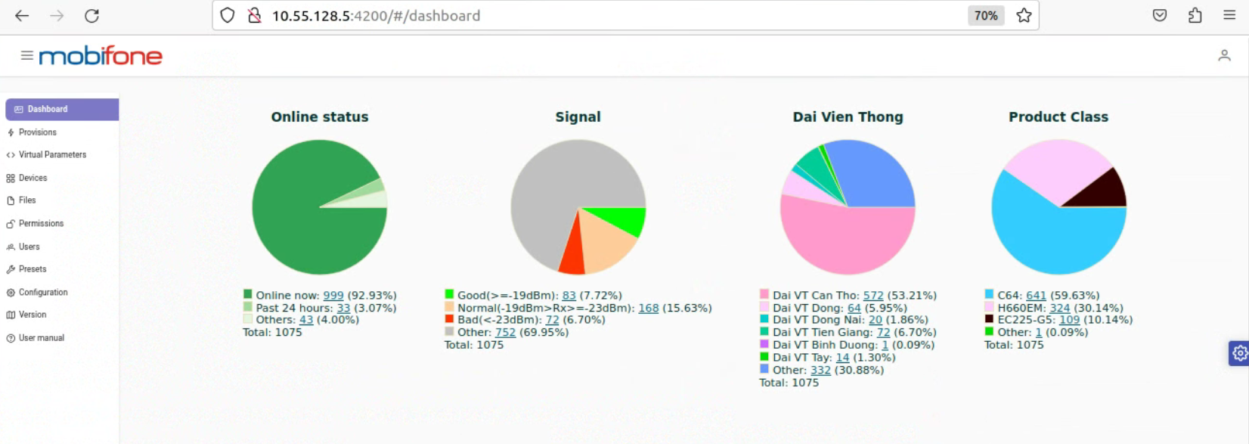
QUY TRÌNH TRIỂN KHAI VÀ VẬN HÀNH HỆ THỐNG TEDEV_ACS - MOBIFONE

Deploy
TRIỂN KHAI TÍNH NĂNG MỚI HOẶC LÊN HỆ THỐNG MỚI

 | Triển khai tính năng mới trong gói image(Docker)
 |  | Đối với ACS có tính năng updateTag() + LDAP Authen
 |  |  | Các bước thực hiện | Nội dung | Chi tiết | COMMAND | Kết quả
 |  |  | 1 | Kiểm tra kết nối của tính năng Auto UpdateTag() | Check ping ACS - IP VPN(10.17.73.119) | ping 10.17.73.119
 |  |  |  |  | Check request API từ ACS - Mobifiber(10.17.73.119) | curl -X 'POST' \ 'http://10.17.73.119:8000/api/v1/tags' \ -H 'accept: application/json' \ -H 'Authorization: Bearer 112|6trz8P3Hld6UYzq6bbe7DllQGD4EsaIt6kyolfsA' \ -H 'Content-Type: application/json' \ -H 'X-CSRF-TOKEN: ' \ -d '{ "ppoe_usernames": ["hieu1692162252","lien9739112502", "hiep8452102204","hoai8921083706","ly6959104836","quy6960145759","phi0152102743","thuong9897145226","mai9276125743","hong1091161841","buu5151081238","nao7097082846","my5835173200","hai5959102518","thuan0827134911","hai0076101437", "han1940092149","minh7058141753,"linh1402095529","so5440222127","em3998095542"] }'
 |  |  |  |  |  | wget "http://10.17.73.119/api/v1/tags" --header 'accept: application/json' --header 'Authorization: Bearer 112|6trz8P3Hld6UYzq6bbe7DllQGD4EsaIt6kyolfsA' --header 'Content-Type: application/json' --header 'X-CSRF-TOKEN: ' --post-data '{ "ppoe_usernames": ["hai8738170748", "hong1091161841", "hai3255134830", "ho3067142853", "tuan7627125545", "hai8686070902", "thuan2799123656", "hiep8452102204", "phi0152102743", "vien6786084555"] }'
 |  |  |  |  |  | curl http://10.17.73.119:8000/api/v1/provinces
 |  |  | 2 | Kiểm tra kết nối của tính năng LDAP Authen | Check ping ACS - LDAP(10.3.12.57) | ping 10.3.12.57
 |  |  |  |  | Check port ACS - LDAP(389) | nc -v 10.3.12.57 389
 |  |  | 3 | Upload file Image export .tar "đã được test" lên ACS | Dùng WinSCP connect SFTP tới ACS(10.55.128.5) | Kết nối tới ACS(10.55.128.5) Trỏ tới file Image Docker Bấm F5 hoặc kéo thả file qua thư mục của Server
 |  |  | 4 | Load image vừa upload ở bước 3 | Load image .tar ở bước 3 để tạo ra image | sudo docker load -i "tên_image.tar"
 |  |  | 5 | Dừng container đang chạy trên ACS | Dừng toàn bộ container đang chạy để tắt toàn bộ các service đang chạy tránh tính trạng run image mới trùng port image cũ | sudo docker stop "PID_container_đang_chạy"
 |  |  | 6 | Khởi động lại database | Khởi động lại mongodb để ngắt kết nối với container cũ | sudo systemctl restart mongodb
 |  |  | 7 | Tiến hành chạy image mới trên ACS | Chạy image mới để triển khai ACS mới lên server | sudo docker run --add-host=mongoservice:172.17.0.1 -p 7547:7547 -p 7548:7548 -p 3000:3000 -p 4200:4200 "tên_image_được_load_ở_B4"
 |  |  | LƯU Ý: KHÔNG ĐƯỢC XOÁ CONTAINER CŨ "VỪA STOP" ĐỂ BACKUP CHO TRƯỜNG HỢP DEPLOY IMAGE MỚI FAIL TA LẤY CONTAINER CŨ ĐỂ UP LẠI
 |  | Trường hợp fail | 1 | Kiểm tra và tạm dừng và xoá container lỗi đang chạy | Check PID của container lỗi đang chạy | sudo docker ps
 |  |  |  |  | Stop PID của container lỗi đang chạy | sudo docker stop "PID"
 |  |  |  |  | Delete PID của container lỗi đang chạy | sudo docker rm "PID"
 |  |  | 2 | Kiểm tra và khởi động lại image cũ | Check PID của container cũ | sudo docker ps -a (Check container gần nhất sau container lỗi)
 |  |  |  |  | Restart PID của container cũ | sudo docker restart "PID"
 |  |  | Mọi quy trình deploy tham khảo thêm tại đây

 | Triển khai lên hệ thống Server mới
 |  |  | 1 | Đưa Link file TedevACS.ova cho NOC để upload lên hệ thống cloud của Mobifone | https://tinyurl.com/TedevACS
 |  |  | 2 | Tiến hành triển khai theo các bước như trên
 |  |  | 2.1 | Upload file Image export .tar "đã được test" lên ACS | Dùng WinSCP connect SFTP tới ACS(10.55.128.5) | Kết nối tới ACS(10.55.128.5) Trỏ tới file Image Docker Bấm F5 hoặc kéo thả file qua thư mục của Server
 |  |  | 2.2 | Load image vừa upload ở bước 2.1 | Load image .tar ở bước 2.1 để tạo ra image | sudo docker load -i "tên_image.tar"
 |  |  | 2.3 | Khởi động lại database | Khởi động lại mongodb để ngắt kết nối với container cũ | sudo systemctl restart mongodb
 |  |  | 2.4 | Tiến hành chạy image mới trên ACS | Chạy image mới để triển khai ACS mới lên server | sudo docker run --add-host=mongoservice:172.17.0.1 -p 7547:7547 -p 7548:7548 -p 3000:3000 -p 4200:4200 "tên_image_được_load_ở_B4"
Config netplan IP cua TedevACS(MLMN):
# This is the network config written by 'subiquity'
network:
ethernets:
enp1s0:
addresses:
- 10.55.128.5/24
gateway4: 10.55.128.1
enp2s0:
addresses:
- 10.53.209.162/30
gateway4: 10.55.128.161
enp3s0:
addresses:
- 10.53.209.166/30
gateway4: 10.55.128.165
version: 2
Config Routing TedevACS Server:
default via 10.55.128.1 dev enp1s0 proto static
10.53.209.160/30 dev enp2s0 proto kernel scope link src 10.53.209.162
10.53.209.164/30 dev enp3s0 proto kernel scope link src 10.53.209.166
10.55.128.0/29 dev enp1s0 scope link
10.55.128.0/24 dev enp1s0 proto kernel scope link src 10.55.128.5
172.17.0.0/16 dev docker0 proto kernel scope link src 172.17.0.1
172.24.0.0/16 via 10.53.209.161 dev enp2s0
172.25.0.0/16 via 10.53.209.165 dev enp3s0
172.26.0.0/17 via 10.53.209.161 dev enp2s0
172.26.128.0/17 via 10.53.209.165 dev enp3s0

Operation
VẬN HÀNH HỆ THỐNG ACS

 | Đối với TedevACS(MLMN)
 |  | Check connect ACS - VPN (Tính năng Auto UpdateTag())
 |  | Check connect VPN
 |  |  | Các bước thực hiện | Nội dung | Chi tiết | COMMAND | Kết quả
 |  |  | 1 | Kiểm tra session VPN trên Mobifiber | SSH vào Mobifiber Server để kiểm tra | ssh tedev@103.95.199.250(pass: Tedev@2023)
 |  |  |  |  | Vào session screen của vpn | screen -r vpn
 |  |  |  |  | Nhập username và pass | username: huy.hohoang password: ___________
 |  |  | 2 | Kiểm tra route trên Mobifber | Default route của Mobifber qua dịch vụ web | sudo ip route add 0.0.0.0/2 via 103.95.199.130 dev ens160
 |  |  |  |  |  | sudo ip route add 64.0.0.0/2 via 103.95.199.130 dev ens160
 |  |  |  |  |  | sudo ip route add 128.0.0.0/2 via 103.95.199.130 dev ens160
 |  |  |  |  |  | sudo ip route add 192.0.0.0/2 via 103.95.199.130 dev ens160
 |  |  |  |  | Route ACS | sudo ip route add 10.55.128.5/32 via 10.17.73.1 dev tap0
 |  |  |  |  | Check route Mobifber | ip route show
 |  |  | 3 | Kiểm tra connect Mobifiber - ACS | Check ping Mobifiber - ACS | ping 10.55.128.5
Account VPN:
MOTP-Init-Secret = 4978b5c30c217bc8
MOTP-PIN = 2178
 |  |  | Cách sử dụng VPN và check route trên Mobifiber =>

 |  | UpdateTag thủ công
 |  |  | 1 | Tải file Export Device mới nhất trên ACS | Vào Device và chọn Export File
 |  |  | 2 | Lưu file dạng .csv về máy | Save file device theo dạng .csv để upload lên theo form
 |  |  | 3 | Vào Docs thống kê user | Theo dõi thuê bao MobiFiber - AON/GPON/VTVCAB - Google Trang tính | Lọc theo cột "username của các DVT" theo cột "username trên ACS"
 |  |  | 4 | Upload file lên lại hệ thống TedevACS | Upload file .csv vào cột File upload trên ACS
Docs HDSD
Docs BCTV
 |  |  | Cách updateTag thủ công lên ACS =>

 |  | Thêm Virtual Para cho thiết bị mới |  | Các tính năng tác động các thiết bị modem trên ACS được thực hiện bằng cách request API trên các Parameter ở ACS:3000 và các Virtual Parameter sẽ dựa vào các Parameter để có thể Request Data dựa về TedevACS
 |  |  | Demo thực hiện trên Modem EC225-G5

 |  |  | 1 | Check Parameter đang có trên ACS:3000 | Vào GenieACS để check các Parameter của thiết bị Lưu ý: Các Paramter chỉ hoạt động khi thiết bị đang Online

 |  |  | 2 | Tiến hành thêm các Parameter vào các Virtual Parameter | MAC Address: - Gán m là một chuỗi rỗng - Cho d1,d2,d3 bằng các Hàm declare trong đó chứa các Paramater từ GenieACS - Dùng d1.size kiểm tra d1 có data trong chuỗi không + Nếu d đang có data, dùng for để duyệt data trong d + Trong for nếu p.value[0] có dữ liệu thì gán cho m và break d2, d3 tương tự -Return về m với + writable: false sẽ không thay đổi khi m có value mới + value: [m, "xsd:string"] sẽ trả giá trị về m với chuỗi xsd có kiểu string => Nếu có các thiết bị mới ta chỉ cần thêm hàm d4, d5,... và thêm if để kiểm tra dữ liệu tương ứng | let m = "00:00:00:00:00:00"; let d1 = declare("InternetGatewayDevice.WANDevice.1.WANConnectionDevice.*.WANIPConnection.1.MACAddress", {value: Date.now()}); let d2 = declare("Device.Ethernet.Link.1.MACAddress", {value: Date.now()}); let d3 = declare("InternetGatewayDevice.LANDevice.1.Hosts.Host.1.MACAddress", {value: Date.now()}); if (d1.size) { for (let p of d1) { if (p.value[0]) { m = p.value[0]; break; } } } if (d2.size) { for (let p of d2) { if (p.value[0]) { m = p.value[0]; break; } } } if(d3.size) { for (let p of d3) { if (p.value[0]) { m = p.value[0]; break; } } } return {writable: false, value: [m, "xsd:string"]};

 |  |  | LÀM TƯƠNG TỰ VỚI CÁC VIRTUAL PARAMETER CÒN LẠI ĐỂ HOÀN THIỆN THIẾT BỊ CÓ TRÊN TEDEVACS

 |  |  | THAM KHẢO THÊM TÀI LIỆU

SetupVPN
SETUP OPENVPN CHO LAN MOBIFONE

  
 | Các bước chuẩn bị
1 File cài đặt OpenVPN Connect.exe(2.5.5) or Tải và cài đặt OpenVPN Client Connect 2.6
Tên Username và 2 mã: MOTP-Init-Secret/MOTP-PIN
=> Lưu ý:
- 2 mã MOTP sẽ được tạo cùng với username tương ứng, nên ta cần có thông tin của username và 2 mã MOTP này
- Tuỳ theo các user được cấp, ta có thể them các route tương ứng để có thể vào được các vùng LAN khác nhau trong Mobifone Network

 | Cài đặt và cấu hình OPENVPN trên Windows
 | Bước thực hiện | Nội dung | Chi tiết | Command
 | 1 | Trên Windows, ta cần tải file Config OpenVPN theo link sau: https://drive.google.com/file/d/1JPDz2Sj18FE5J921Tk48tOf0IE1D00xh/view?usp=drive_link
 | 2 | Khi cài đặt xong, ta bắt đầu setup vpn trên máy bấm chuột phải vào App chọn "Edit Config" | 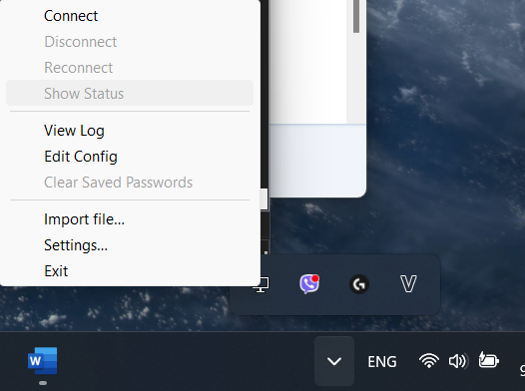
 |  |  | Vào file vpn02-TCP4-1195-config và thêm vào cấu hình | dev tap persist-tun persist-key data-ciphers AES-256-CBC data-ciphers-fallback AES-256-CBC auth SHA256 tls-client client resolv-retry infinite remote 113.161.102.149 1195 tcp4 lport 0 auth-user-pass ca vpn02-TCP4-1195-ca.crt tls-auth vpn02-TCP4-1195-tls.key 1 remote-cert-tls server auth-nocache reneg-sec 0
-----BEGIN CERTIFICATE-----
MIIDMDCCAhigAwIBAgIIdGo8COAbf08wDQYJKoZIhvcNAQELBQAwFTETMBEGA1UE
AxMKT3BlblZQTi1DQTAeFw0yMTExMzAwNDAwMTlaFw0zMTExMjgwNDAwMTlaMBUx
EzARBgNVBAMTCk9wZW5WUE4tQ0EwggEiMA0GCSqGSIb3DQEBAQUAA4IBDwAwggEK
AoIBAQChz+xtq+lauEoMkGzJoKOGQ+wETOI1CPb5mViGvSNc/ymTla/jxfnkdr51
PLau4eFrcYG/twnhzmEVGq+j2yLDD+cGAjF2LLjdXZZxhvJoVQxzBAlpgJ7yuOa/
XXsx1BYaYWL02HbLmK8OowPdkA+EI+9t46cLMgRLuds2oOGgP+e0LPAjtyVo4Nbp
niCrfNJWTvldbUM9k/CpU0efBpNPPXWmWooh99FbPs2lr3sYah3Zkc183nIIJ21G
atPzPh1Gm7v4fxycM5XTO9U5NAwIHIrBAFV3lP4KEbEYRUzLKUCEQXc8Te6T99sM
wT1ihruQFmPQtAoxmB9NZt8ffo95AgMBAAGjgYMwgYAwHQYDVR0OBBYEFA3WDiGZ
5QYxG7/Jg8tAxHm9fjhBMEQGA1UdIwQ9MDuAFA3WDiGZ5QYxG7/Jg8tAxHm9fjhB
oRmkFzAVMRMwEQYDVQQDEwpPcGVuVlBOLUNBggh0ajwI4Bt/TzAMBgNVHRMEBTAD
AQH/MAsGA1UdDwQEAwIBBjANBgkqhkiG9w0BAQsFAAOCAQEAFbmGqSH/QWYgB5c3
x4BY2mYx7aBjiokmyIzM3OkX3ioxPKRuazKnKWPa3TpNB7tmIOmHACtOImUjYHyW
y+p4Y0Cexqalmq956dhpNsA4D8pj30Z6Y7PUeQHbtcWCY9fu6SKJXcEgj7KudUWE
IdI7ORUgdFp7n1oVSkUAyhRwBRDzRICJ9a+8aXmOFtAqsLVn/XzFDoz3x14XKtOl
Yi93wMwSenEsHRw49KBwTNiAVaP4AAsXiGUDbdZcKRJdr0qxp9yu3hhE0arP4IUg
1XQHkyS0AzP7tpM/SgoCtg22MfwX1x0LeYxHmBFdDeyE+lBOUJWiEVoc8z3Bcy93
Vlgzgg==
-----END CERTIFICATE-----
 | 3 | Trong đường dẫn thư mục C:\Program Files\OpenVPN\config ta tạo thêm 2 file - vpn02-TCP4-1195-ca.crt - vpn02-TCP4-1195-tls.key | vpn02-TCP4-1195-ca.crt
#
# 2048 bit OpenVPN static key
#
-----BEGIN OpenVPN Static key V1-----
9b5472523b224152f6e60d229d9d6e02
116b53303f65b35643f8fefcc3f501a5
5f98b86b4d37ba6e9878bff7bde4fb59
f730cb48f8a55f4c1198716950c28c52
4b9a808a11ff405b2904ea7269e92639
3891cdddc42a99f4121976e9c1ef4bc6
01a76b2ed3a39f6a0313d32ee9572f8c
e47ab76ce1c1a64884d888b155da1d17
c94b9e4bc2c2d4698dc8c9daf414236c
1a29f115fc8545182df402f1def375a8
39d1b09d07260e7cab218a366fe27b67
212fa9901fc0efb68477f92965651f63
801fca375675913a9281329a3fb8b51e
ce55bc54da1d9d206b2c02c392112f5a
dba42ba53243bf1e7756df8787b771fc
8ceff1d1c8240a3ae2266e203acc6941
-----END OpenVPN Static key V1-----
 |  |  | vpn02-TCP4-1195-tls.key
 | 4 | Kết nối VPN | 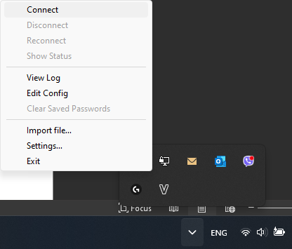
 | Cài đặt và cấu hình OPENVPN trên Linux
 | 1 | Update và Upgrade Ubuntu Server lên bản mới nhất | Update để cập nhật các version mới | sudo apt update -y && upgrade -y
 | 2 | Cài đặt OpenVPN | Tải OpenVPN | sudo apt install openvpn -y
 |  |  | Kiểm tra Version | openvpn --version
 | LƯU Ý: File Config chỉ hỗ trợ cho phiên bản OpenVPN 2.5.5 và chỉ được cài trên phiên bản Ubuntu 22 trở lên. Đối với các bản Ubuntu 20 đổ về trước, ta cần cài theo các bước sau:
 | 2.1 | Update server và cài đặt gói wget | Update và cài gói tải wget | sudo apt update && sudo apt install wget
 | 2.2 | Tiến hành cài đặt và giải nén gói OpenVPN | Cài đặt OpenVPN | wget https://swupdate.openvpn.org/community/releases/openvpn-2.5.5.zip
 |  |  | Giải nén file OpenVPN vừa tải | unzip openvpn-2.5.5.zip
 |  |  | Cài đặt các gói phụ thuộc mà OpenVPN Connect yêu cầu: | sudo apt update
 |  |  |  | sudo apt install build-essential pkg-config libtool automake autoconf libssl-dev liblz4-dev liblzo2-dev libpam0g-dev libpkcs11-helper1-dev
 | 2.3 | Tiến hành setup OpenVPN | Vào thư mục openvpn-2.5.5 và setup | cd openvpn-2.5.5 ./config make sudo make install
 | 2.4 | Kiểm tra OpenVPN | Kiểm tra version | openvpn --version
 | 3 | Tạo thư mục openvpn chứa các file config và set quyền truy câp và thực thi file trong thư mục | Vào thư mục /etc | cd /etc
 |  |  | Tạo file config | sudo mkdir openvpn
 |  |  | Set full quyền cho file | sudo chmod -R 777 openvpn
dev tap
persist-tun
persist-key
data-ciphers AES-256-CBC
data-ciphers-fallback AES-256-CBC
auth SHA256
tls-client
client
resolv-retry infinite
remote 113.161.102.149 1195 tcp4
lport 0
auth-user-pass
ca vpn02-TCP4-1195-ca.crt
tls-auth vpn02-TCP4-1195-tls.key 1
remote-cert-tls server
auth-nocache
reneg-sec 0
 | 4 | Tạo 3 file config và thêm cấu hình của LAN Mobifone | vpn02-TCP4-1195-config | sudo nano vpn02-TCP4-1195-config
-----BEGIN CERTIFICATE-----
MIIDMDCCAhigAwIBAgIIdGo8COAbf08wDQYJKoZIhvcNAQELBQAwFTETMBEGA1UE
AxMKT3BlblZQTi1DQTAeFw0yMTExMzAwNDAwMTlaFw0zMTExMjgwNDAwMTlaMBUx
EzARBgNVBAMTCk9wZW5WUE4tQ0EwggEiMA0GCSqGSIb3DQEBAQUAA4IBDwAwggEK
AoIBAQChz+xtq+lauEoMkGzJoKOGQ+wETOI1CPb5mViGvSNc/ymTla/jxfnkdr51
PLau4eFrcYG/twnhzmEVGq+j2yLDD+cGAjF2LLjdXZZxhvJoVQxzBAlpgJ7yuOa/
XXsx1BYaYWL02HbLmK8OowPdkA+EI+9t46cLMgRLuds2oOGgP+e0LPAjtyVo4Nbp
niCrfNJWTvldbUM9k/CpU0efBpNPPXWmWooh99FbPs2lr3sYah3Zkc183nIIJ21G
atPzPh1Gm7v4fxycM5XTO9U5NAwIHIrBAFV3lP4KEbEYRUzLKUCEQXc8Te6T99sM
wT1ihruQFmPQtAoxmB9NZt8ffo95AgMBAAGjgYMwgYAwHQYDVR0OBBYEFA3WDiGZ
5QYxG7/Jg8tAxHm9fjhBMEQGA1UdIwQ9MDuAFA3WDiGZ5QYxG7/Jg8tAxHm9fjhB
oRmkFzAVMRMwEQYDVQQDEwpPcGVuVlBOLUNBggh0ajwI4Bt/TzAMBgNVHRMEBTAD
AQH/MAsGA1UdDwQEAwIBBjANBgkqhkiG9w0BAQsFAAOCAQEAFbmGqSH/QWYgB5c3
x4BY2mYx7aBjiokmyIzM3OkX3ioxPKRuazKnKWPa3TpNB7tmIOmHACtOImUjYHyW
y+p4Y0Cexqalmq956dhpNsA4D8pj30Z6Y7PUeQHbtcWCY9fu6SKJXcEgj7KudUWE
IdI7ORUgdFp7n1oVSkUAyhRwBRDzRICJ9a+8aXmOFtAqsLVn/XzFDoz3x14XKtOl
Yi93wMwSenEsHRw49KBwTNiAVaP4AAsXiGUDbdZcKRJdr0qxp9yu3hhE0arP4IUg
1XQHkyS0AzP7tpM/SgoCtg22MfwX1x0LeYxHmBFdDeyE+lBOUJWiEVoc8z3Bcy93
Vlgzgg==
-----END CERTIFICATE-----
 |  |  | vpn02-TCP4-1195-ca.crt | sudo nano vpn02-TCP4-1195-ca.crt
#
# 2048 bit OpenVPN static key
#
-----BEGIN OpenVPN Static key V1-----
9b5472523b224152f6e60d229d9d6e02
116b53303f65b35643f8fefcc3f501a5
5f98b86b4d37ba6e9878bff7bde4fb59
f730cb48f8a55f4c1198716950c28c52
4b9a808a11ff405b2904ea7269e92639
3891cdddc42a99f4121976e9c1ef4bc6
01a76b2ed3a39f6a0313d32ee9572f8c
e47ab76ce1c1a64884d888b155da1d17
c94b9e4bc2c2d4698dc8c9daf414236c
1a29f115fc8545182df402f1def375a8
39d1b09d07260e7cab218a366fe27b67
212fa9901fc0efb68477f92965651f63
801fca375675913a9281329a3fb8b51e
ce55bc54da1d9d206b2c02c392112f5a
dba42ba53243bf1e7756df8787b771fc
8ceff1d1c8240a3ae2266e203acc6941
-----END OpenVPN Static key V1-----
 |  |  | vpn02-TCP4-1195-tls.key | sudo nano vpn02-TCP4-1195-tls.key
#!/bin/bash
#
# Parses DHCP options from openvpn to update resolv.conf
# To use set as 'up' and 'down' script in your openvpn *.conf:
# up /etc/openvpn/update-resolv-conf
# down /etc/openvpn/update-resolv-conf
#
# Used snippets of resolvconf script by Thomas Hood and Chris Hanson.
# Licensed under the GNU GPL. See /usr/share/common-licenses/GPL.
#
# Example envs set from openvpn:
#
# foreign_option_1='dhcp-option DNS 193.43.27.132'
# foreign_option_2='dhcp-option DNS 193.43.27.133'
# foreign_option_3='dhcp-option DOMAIN be.bnc.ch'
#
if [ ! -x /sbin/resolvconf ] ; then
logger "[OpenVPN:update-resolve-conf] missing binary /sbin/resolvconf";
exit 0;
fi
[ "$script_type" ] || exit 0
[ "$dev" ] || exit 0
split_into_parts()
{
part1="$1"
part2="$2"
part3="$3"
}
case "$script_type" in
up)
NMSRVRS=""
SRCHS=""
foreign_options=$(printf '%s\n' ${!foreign_option_*} | sort -t _ -k 3 -g)
for optionvarname in ${foreign_options} ; do
option="${!optionvarname}"
echo "$option"
split_into_parts $option
if [ "$part1" = "dhcp-option" ] ; then
if [ "$part2" = "DNS" ] ; then
NMSRVRS="${NMSRVRS:+$NMSRVRS }$part3"
elif [ "$part2" = "DOMAIN" ] ; then
SRCHS="${SRCHS:+$SRCHS }$part3"
fi
fi
done
R=""
[ "$SRCHS" ] && R="search $SRCHS
"
for NS in $NMSRVRS ; do
R="${R}nameserver $NS
"
done
echo -n "$R" | /sbin/resolvconf -a "${dev}.openvpn"
;;
down)
/sbin/resolvconf -d "${dev}.openvpn"
;;
esac
 |  |  | Đối với Ver 2.5(.zip) cài đặt từ trang chủ, ta cần thêm file update-resolv-conf | sudo nano update-resolv-conf
 | 5 | Tiến hành kết nối OpenVPN | Vào file /etc/open và bật openvpn | cd /etc/openvpn
 |  |  |  | sudo openvpn vpn02-TCP4-1195-config.ovpn
 | Cài đặt và cấu hình 2 mã MOTP trên điện thoại (Lưu ý: Đối với IOS(imOTP) | Đối với Android(DroiOTP)
 | 1 | Thêm Profile Authen | Tạo 1 Profile mới và setup theo sau | 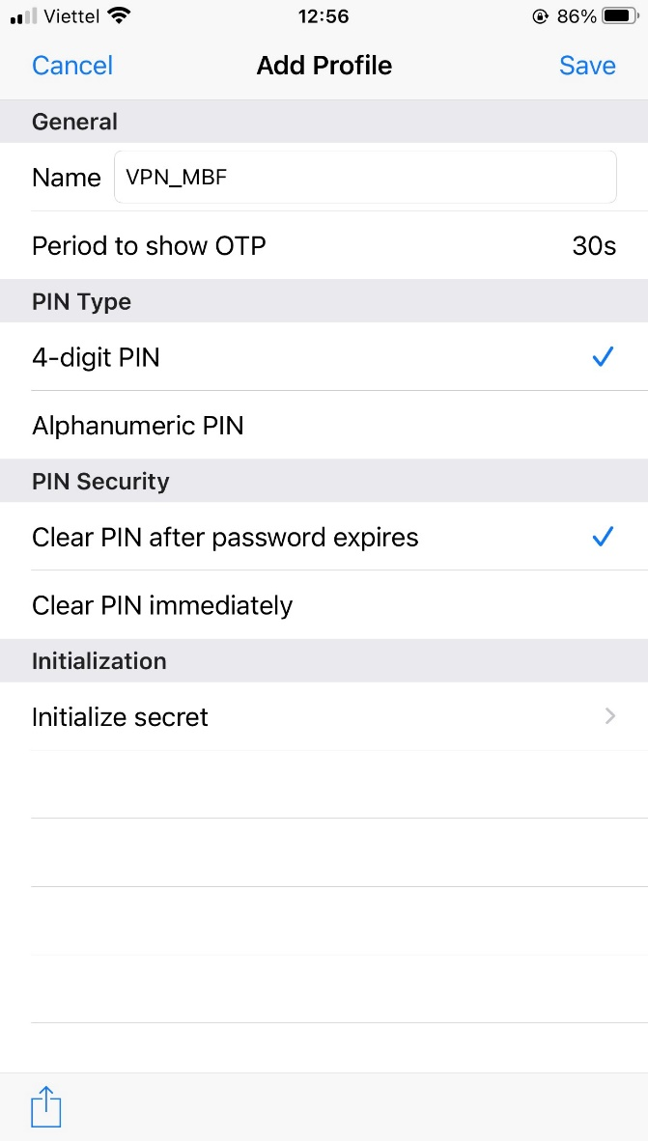
 |  |  | Vào Initialize secret và nhập MOTP-Init | 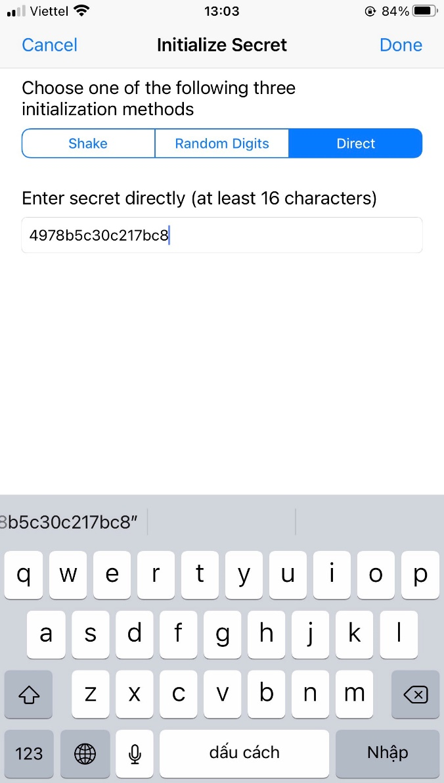
 |  |  | Setup xong ta ấn save để lưu cấu hình lại
 | 2 | Nhập mã pin để lấy password | Vào New OTP và nhập MOTP-PIN | 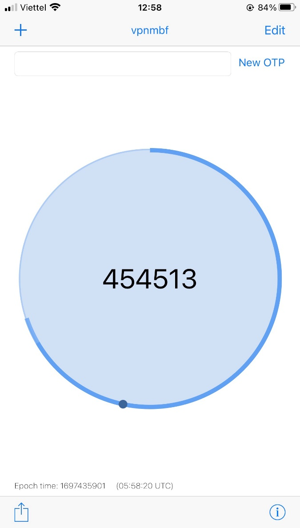

More
TedevACS:
Deploy GenieACS, TedevACS, tìm hiểu cách hoạt động, giả lập ACS trong môi trường thực tế.
GenieACS là một phần mềm mã nguồn mở được sử dụng làm máy chủ quản lý trung tâm (TR-069) cho các thiết bị mạng, như modem DSL, router, set-top box, và các thiết bị Internet of Things (IoT).
Giao thức kết nối: TR-069 là một giao thức quản lý từ xa được phát triển bởi Broadband Forum, cho phép nhà cung cấp dịch vụ truy cập Internet quản lý và cấu hình từ xa các thiết bị trong mạng của họ.
Quy trình deploy GenieACS:
Cài đặt các môi trường liên quan:
1. Deploy Ubuntu Server trên VMware Workstation:
2. Tải file iso(https://drive.google.com/file/d/1Mrh8tehqNnpVWWhejWXhXwb84IPNIlh6/view?usp=drive_link)
3. Cài đặt Ubuntu trên VMware với setup sau:
3.1/ NodeJS: thực thi mã JavaScript để triển khai các tính năng tùy chỉnh và mở rộng chức năng của GenieACS.
>curl -sL https://deb.nodesource.com/setup_16.x -o nodesource_setup.sh
(Lệnh này sử dụng curl để tải mã cài đặt Node.js phiên bản 14.x từ trang web của NodeSource và lưu mã vào tệp nodesource_setup.sh.)
>sudo bash nodesource_setup.sh
(Dùng lệnh sudo bash để thực thi tệp nodesource_setup.sh, từ đó cài đặt các gói cần thiết để cài đặt Node.js từ NodeSource repository.)
>sudo apt install nodejs
(Lệnh này cài đặt Node.js sau khi đã được thêm vào danh sách các gói phần mềm của hệ thống.)
>node -v
(Lệnh này kiểm tra phiên bản của Node.js đã cài đặt trên hệ thống.)
3.2/ Mongodb là cơ sở dữ liệu chính để lưu trữ và quản lý các thông tin liên quan đến các thiết bị mạng và các dịch vụ quản lý trung tâm (TR-069).
>echo "deb http://security.ubuntu.com/ubuntu focal-security main" | sudo tee /etc/apt/sources.list.d/focal-security.list
(Lệnh này thêm một nguồn mới vào danh sách các nguồn phần mềm của hệ thống, đó là nguồn bảo mật "focal-security" cho Ubuntu.)
>sudo apt-get update
(Lệnh này cập nhật danh sách các gói phần mềm trên hệ thống từ các nguồn đã thêm.)
>sudo apt-get install libssl1.1
(Lệnh này cài đặt gói libssl1.1, một gói thư viện hỗ trợ mã hóa SSL, cần thiết cho việc chạy MongoDB.)
>wget -qO - https://www.mongodb.org/static/pgp/server-5.0.asc | sudo apt-key add -
(Lệnh này tải xuống và thêm khóa công cộng của MongoDB vào danh sách các khóa apt trên hệ thống.)
>apt-key list
(Lệnh này hiển thị danh sách các khóa apt trên hệ thống.)
>echo "deb [ arch=amd64,arm64 ] https://repo.mongodb.org/apt/ubuntu focal/mongodb-org/5.0 multiverse" | sudo tee /etc/apt/sources.list.d/mongodb-org-5.0.list
(Lệnh này thêm nguồn của MongoDB vào danh sách các nguồn phần mềm của hệ thống.)
>sudo apt update
(Lệnh này cập nhật lại danh sách các gói phần mềm từ các nguồn đã thêm.)
>sudo apt install mongod
(Lệnh này cài đặt MongoDB.)
>sudo systemctl start mongod.service
(Lệnh này khởi động dịch vụ MongoDB.)
>sudo systemctl status mongod
(Lệnh này hiển thị trạng thái của dịch vụ MongoDB, để xác nhận rằng nó đã được khởi động thành công.)
>sudo systemctl enable mongod
(Lệnh này thiết lập MongoDB để tự động khởi động khi hệ thống bật lên.)
>mongo --eval 'db.runCommand({ connectionStatus: 1 })'
(Lệnh này kiểm tra kết nối với MongoDB bằng cách thực thi câu lệnh MongoDB thông qua shell.)
3.3/ Cài đặt GenieACS
>sudo npm install -g genieacs@1.2.9
(Lệnh trên cài đặt GenieACS phiên bản 1.2.9 từ npm (Node Package Manager).
>sudo useradd --system --no-create-home --user-group genieacs
(Lệnh trên tạo người dùng hệ thống genieacs để chạy các dịch vụ GenieACS.)
>mkdir /opt/genieacs/ext/
>chown genieacs:genieacs /opt/genieacs/ext
(Thư mục /opt/genieacs/ext/ được tạo để lưu trữ các tệp mở rộng (nếu có) cho GenieACS. Để đảm bảo người dùng genieacs có quyền truy cập vào thư mục, quyền sở hữu được đặt thành genieacs:genieacs.)
>nano /opt/genieacs/genieacs.env
(Tệp /opt/genieacs/genieacs.env được tạo để chứa các biến môi trường và tùy chọn cấu hình cho GenieACS. Trong hướng dẫn này, các biến môi trường như đường dẫn của tệp nhật ký và thư mục lưu trữ mở rộng được định nghĩa.)
>node -e "console.log(\"GENIEACS_UI_JWT_SECRET=\" + require('crypto').randomBytes(128).toString('hex'))" >> /opt/genieacs/genieacs.env
(Mã trên tạo một chuỗi ngẫu nhiên dài 128 ký tự để làm JWT secret cho giao diện người dùng (UI) của GenieACS. Mã này được ghi vào tệp genieacs.env để sử dụng như một biến môi trường.)
>sudo chown genieacs:genieacs /opt/genieacs/genieacs.env
> sudo chmod 600 /opt/genieacs/genieacs.env
(Lệnh trên thiết lập quyền sở hữu của tệp genieacs.env cho người dùng genieacs và đặt quyền truy cập chỉ có cho người dùng, không cho phép các nhóm hoặc người dùng khác đọc hoặc viết vào tệp.)
>mkdir /var/log/genieacs
>chown genieacs:genieacs /var/log/genieacs
(Thư mục /var/log/genieacs/ được tạo để lưu trữ các tệp nhật ký của GenieACS. Quyền sở hữu của thư mục được thiết lập để cho phép người dùng genieacs ghi tệp nhật ký vào thư mục.)
Quy trình deploy TedevACS:
Yêu cầu:
2 máy Ubuntu server LTS |
1 Máy Local (Staging)
1 Máy Server chính (Product)
Cài đặt các Application: Mongodb, NodeJS, GenieACS, Docker.
1. Build tại máy Server Local (Staging)
1.1 Tải source code genieacs-customization-main tại :https://github.com/Kaint2051/ACS.git
1.2 Đổi IP tại file envirorment.ts thành IP của server ACS
acsserver@acsserver:~/genieacs-customization-main$ nano genie-acs-admin-app/src/environments/environment.ts
_______________________________________________________
export const environment = {
baseUrl: 'http://(IP-SERVER-ACS):3000',
production: false,
};
______________________________________________
Lưu ý : Đối với MLMN, IP là 10.55.128.5
2. Build và Save image Docker
2.1/ Ta Build 1 thẻ image Docker từ Dockerfile
>sudo docker build -t (tên image) .
Lưu ý:
- Ta phải vào thư mục chứa file Dockerfile để build, vì Docker build image dựa trên file này.
- Ta có thể đặt tên thẻ cho image theo version hiện tại của ACS. Ví dụ: “sudo docker build -t acs-version271 .”
+ Dấu “.” thể hiện đây là đường dẫn của thư mục chứa Dockerfile, đối với dấu “.” trường hợp này cho biết nó đại diện cho thư mục hiện tại đang đứng.
2.2/ Tiếp theo, ta Save thẻ image vừa được Build xong thành file .tar
>sudo docker save -o (tên image).tar (tên image)
Với ví dụ trên, ta có thể thực thi lệnh như sau:
>sudo docker save -o acs-version271.tar acs-version271
2.3/ Chuyển file image đã được build lên Server Product.
2.3.1/ Vào WinSCP:
WinSCP là phần mềm chuyển file giữa các máy với nhau qua giao thức SCP hoặc SFTP. Tải WinSCP ở link: https://winscp.net/download/WinSCP-6.1.1-Setup.exe
- Tạo kết nối tới Server test (Staging) và tải file image về.
- Tạo kết nối tới Server chính (Product) và upload image để deploy.
2.4/ Build trên môi trường Product.
2.4.1/ Chỉnh sửa Database của Mongodb
- Thêm Gateway Docker vào file /etc/mongod.conf
>sudo nano /etc/mongod.conf
_________________________________
# network interfaces
net:
port: 27017
bindIp: 127.0.0.1,172.17.0.1
____________________________________
2.5/ Bắt đầu deploy lên Server:
1/Restart lại dịch vụ mongodb của Server để khởi động lại kết nối của database với Image mới.
>sudo systemctl restart mongod
2/ Load image từ file (tên image).tar
>sudo docker load -i (tên image).tar
>sudo docker load -i acs-version271.tar
Với ví dụ trên, ta sẽ sửa command theo như sau:
Sau khi load xong, ta sẽ được 1 image acs-version271:latest được thêm vào Docker
3/ Run image vừa được tạo xong
>sudo docker run –add-host=mongoservice:172.17.0.1 -p 7547:7547 -p 7548:7548 -p 3000:3000 -p 4200:4200 (tên image)
Ví dụ:
>sudo docker run –add-host=mongoservice:172.17.0.1 -p 7547:7547 -p 7548:7548 -p 3000:3000 -p 4200:4200 acs-version271
TÀI LIỆU THAM KHẢO THÊM
GenieACS(Welcome to GenieACS’s documentation! — GenieACS Documentation 1.2.9 documentation)
Forum(GenieACS Forum - GenieACS community)
Document(Documentation - GenieACS)

